상품제안서
락앤락 음식물 쓰레기 냉장고 3L | 상품코드: F15037

 |  |  |  |  |  |  | 02-412-0044 | www.easy1.co.kr
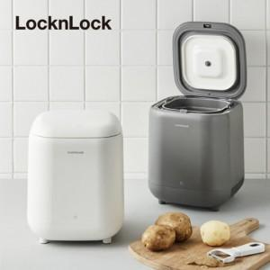

【상세/제작정보】 | 라벨지 스티커 외 변경희망시 별도 문의

【인쇄/포장옵션】 | 라벨지스티커 / 별도문의

【공급단가】 | 수량 | 10~ | 30~ | 50~ | 100~ | 300~
*VAT별도 | 단가 | 90,040원 | 86,710원 | 83,370원 | 80,040원 | 78,030원

【상품 URL】 | https://easy1.co.kr:443/src/goods_detail.php?gdno=15037

